Естественно-научный
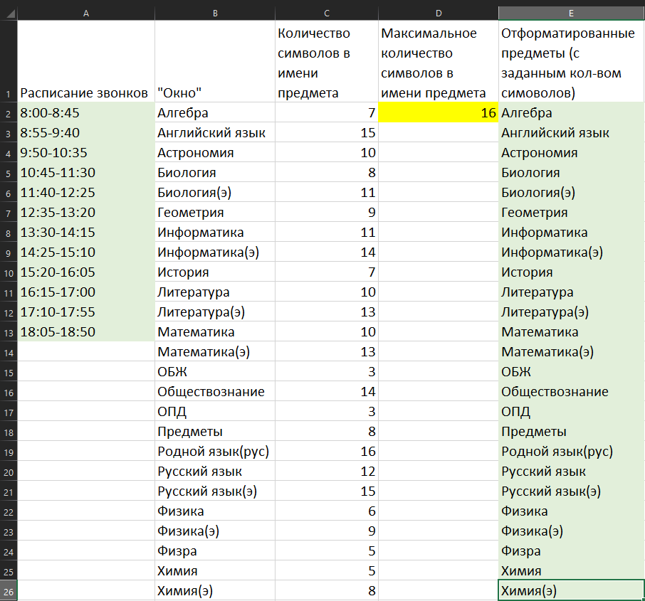
№ | Предмет | Время
Понедельник
1. | Русский язык | 8:00-8:45
2. | Родной язык(рус) | 8:55-9:40
3. | Математика | 9:50-10:35
4. | Математика | 10:45-11:30
5. | История | 11:40-12:25
6. | Окно | 12:35-13:20
7. | Физкультура | 13:30-14:15
8. | Физкультура | 14:25-15:10
■
Вторник
1. | Астрономия | 8:00-8:45
2. | Литература | 8:55-9:40
3. | Литература | 9:50-10:35
4. | Физкультура | 10:45-11:30
5. | Химия | 11:40-12:25
6. | Химия | 12:35-13:20
7. | История | 13:30-14:15
8. | Обществознание | 14:25-15:10
■
Среда
1. | Химия | 8:00-8:45
2. | Химия | 8:55-9:40
3. | Русский язык(э) | 9:50-10:35
4. | Литература(э) | 10:45-11:30
5. | Биология | 11:40-12:25
6. | Биология | 12:35-13:20
7. | Английский язык | 13:30-14:15
■

Четверг
1. | Химия(э) | 8:00-8:45
2. | Химия(э) | 8:55-9:40
3. | Английский язык | 9:50-10:35
4. | Математика | 10:45-11:30
5. | Биология | 11:40-12:25
6. | Биология | 12:35-13:20
7. | Математика | 13:30-14:15
■

Пятница
1. | Математика | 8:00-8:45
2. | Математика | 8:55-9:40
3. | Биология(э) | 9:50-10:35
4. | Биология(э) | 10:45-11:30
5. | ОПД | 11:40-12:25
6. | Литература | 12:35-13:20
■

Суббота
1. | Английский язык | 8:00-8:45
2. | Математика | 8:55-9:40
3. | Математика | 9:50-10:35
4. | ОБЖ | 10:45-11:30
5. | Информатика | 11:40-12:25
■

